コンセプトアート
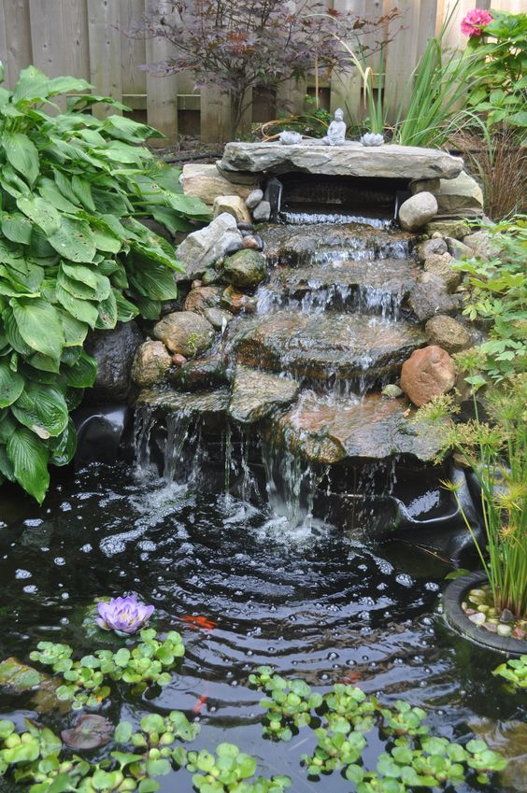
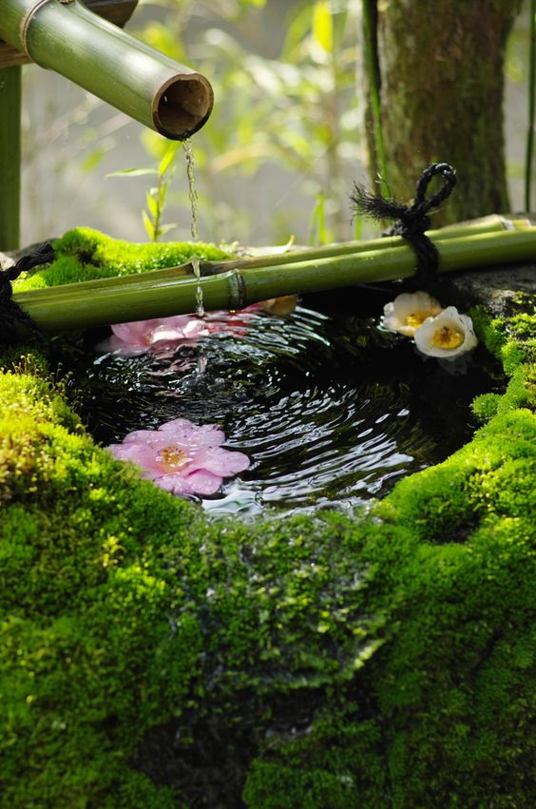
コンセプトアート発注書

 | 名称 |  |  |  |  | 命名規則 |  | 概要
 | アマズル_コンセプトアート |  |  |  |  | AMAZUL_ConceptArt |  | AMAZUL のコンセプトアートになります。

 | 画像サイズ
 | 指定なし

 | 提出期限 |  |  |  |  |  | 提出方法
 | 途中確認 |  |  |  | 2020-03-16 |  | .png

 | 最終提出 |  |  |  | 2020-03-20 |  | .png / .PSD

 |  | 前提条件

 |  |  | ・コンセプトアートには必ず下記の内容を含めること。
 |  |  | └ステージ
 |  |  | └プレイヤー
 |  |  | └雨の演出
 |  |  | └ステージに水が溜まっている演出

 |  | コンセプトアートで伝えたいこと

 |  |  | ・水の表現を、現実にある水ではなく、音を利用して水を表現してもらいたい。

 |  |  |  | ▼表現例

画像①
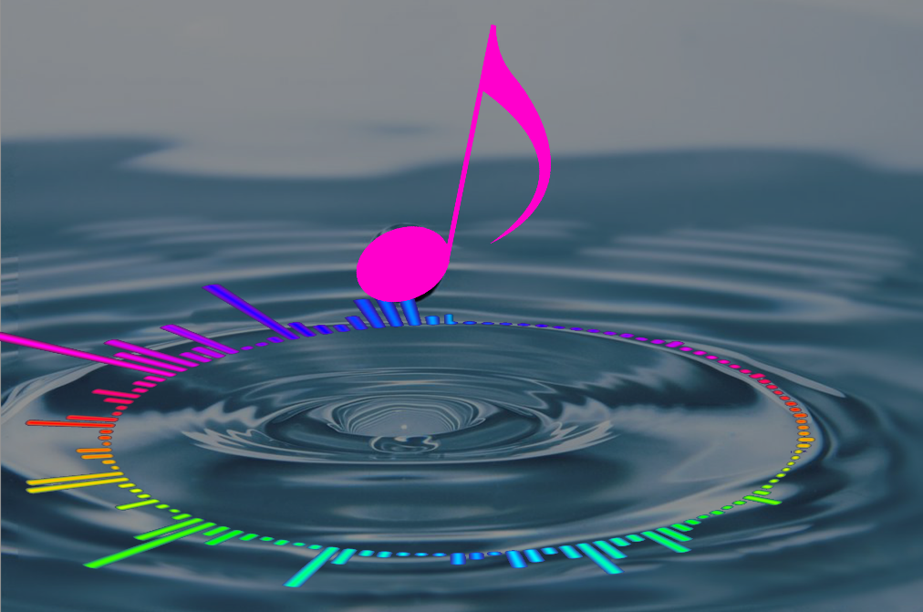
画像②

 |  |  |  | 画像①は現実にある水の表現だが、画像②のように、水の波紋がオーディオスペクトラムのようになっており、跳ねた水滴が音符になっているため、
 |  |  |  | 音が関係しているのが一目でわかるようになっている。

 |  |  |  | ゲーム内では『雨が降っている』という表現よりも、『音が降っている』という表現でも良いかもしれない。

 |  | 参考資料

 |  |  | ・下記画像の『画像③』のようなキャラクターが、『画像④』『画像⑤』のような場所(ステージ)で戯れている？雰囲気
 |  |  | ※これは企画者(藤田)がイメージしているゲームの雰囲気であって、前提条件が満たされていれば別案でも構いません。
画像④
画像⑤
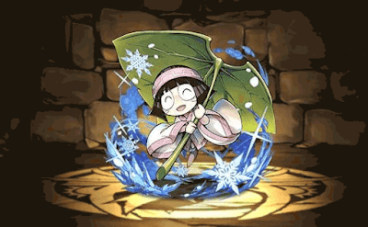
画像③

